ASCII
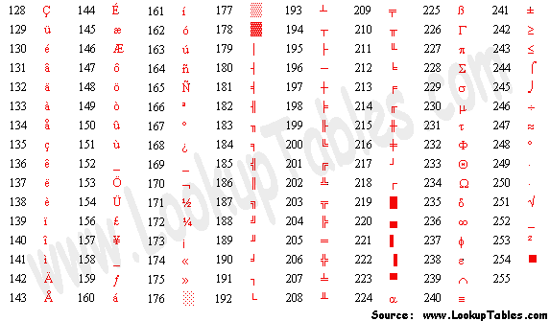
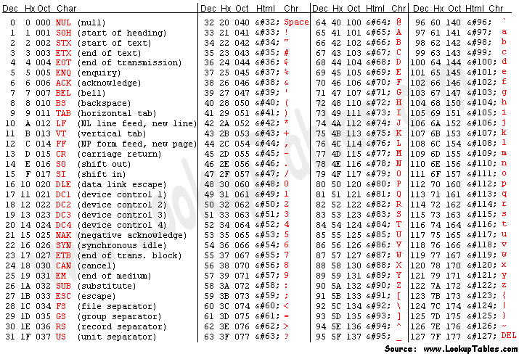
目前计算机中用得最广泛的字符集及其编码，是由美国国家标准局(ANSI)制定的ASCII码（American Standard Code for Information Interchange，美国标准信息交换码），它已被国际标准化组织（ISO）定为国际标准，称为ISO 646标准。适用于所有拉丁文字字母，ASCII码有7位码和8位码两种形式。

因为1位二进制数可以表示2（1）=2种状态：0、1；而2位二进制数可以表示2（2）=4种状态：00、01、10、11；依次类推，7位二进制数可以 表示2（7）=128种状态，每种状态都唯一地编为一个7位的二进制码，对应一个字符（或控制码），这些码可以排列成一个十进制序号0～127。所以，7 位ASCII码是用七位二进制数进行编码的，可以表示128个字符。

第0～32号及第127号(共34个)是控制字符或通讯专用字符，如控制符：LF（换行）、CR（回车）、FF（换页）、DEL（删除）、BS（退格)、BEL（振铃）等；通讯专用字符：SOH（文头）、EOT（文尾）、ACK（确认）等；

第33～126号(共94个)是字符，
其中第48～57号为0～9十个阿拉伯数字；
65～90号为26个大写英文字母，
97～122号为26个小写英文字母，
其余为一些标点符号、运算符号等。

字母和数字的 ASCII 码的记忆是非常简单的。我们只要记住了一个字母或数字的 ASCII 码（例如记住 A 为 65 ， 0 的 ASCII 码为 48 ），知道相应的大小写字母之间差 32 ，就可以推算出其余字母、数字的 ASCII 码。

虽然标准 ASCII 码是 7 位编码，但由于计算机基本处理单位为字节（ 1byte = 8bit ），所以一般仍以一个字节来存放一个 ASCII 字符。每一个字节中多余出来的一位（最高位）在计算机内部通常保持为 0 （在数据传输时可用作奇偶校验位）。

由于标准 ASCII 字符集字符数目有限，在实际应用中往往无法满足要求。为此，国际标准化组织又制定了 ISO2022 标准，它规定了在保持与 ISO646 兼容的前提下将 ASCII 字符集扩充为 8 位代码的统一方法。 ISO 陆续制定了一批适用于不同地区的扩充 ASCII 字符集，每种扩充 ASCII 字符集分别可以扩充 128 个字符，这些扩充字符的编码均为高位为 1 的 8 位代码（即十进制数 128~255 ），称为扩展 ASCII 码。

扩展的 ASCII 字符满足了对更多字符的需求。扩展的 ASCII 包含 ASCII 中已有的 128 个字符（数字 0–32 显示在下图中），又增加了 128 个字符，总共是 256 个。

ASCII(2)
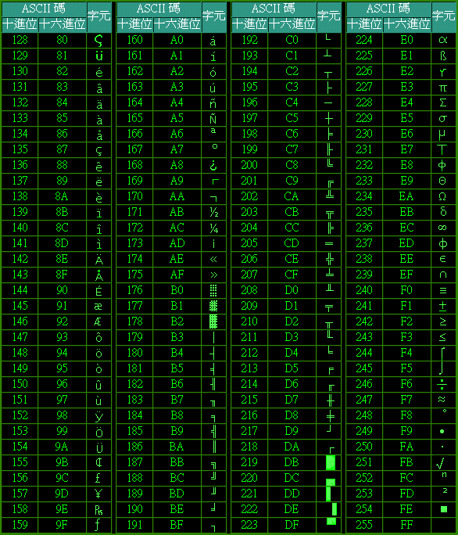
第一部分由 00H 到 1FH 共 32 個，一般用來通訊或作為控制之用，有些字元可顯示於螢幕，有些則無法顯示在螢幕上，但能看到其效果(例如換行字元、歸位字元)。如下表：
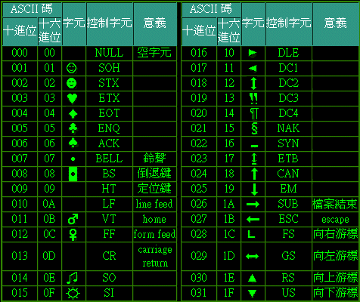

第二部分是由 20H 到 7FH 共 96 個，這 95 個字元是用來表示阿拉伯數字、英文字母大小寫和底線、括號等符號，都可以顯示在螢幕上。如下表：
第三部分由 80H 到 0FFH 共 128 個字元，一般稱為『擴充字元』，這 128 個擴充字元是由 IBM 制定的，並非標準的 ASCII 碼。這些字元是用來表示框線、音標和其他歐洲非英語系的字母。

